상품제안서
제로웨이스터 파우치 챌린지 모자파우치 립파우치 에어팟파우치 귀여운파우치 | 상품코드: F32274

 |  |  |  |  |  |  | 02-412-0044 | www.easy1.co.kr
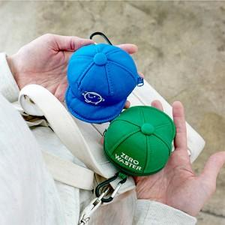

【상세/제작정보】

【인쇄/포장옵션】 | 스티커 / 포장지포장

【공급단가】 | 수량 | 50~ | 100~ | 500~ | 1,000~ | 2,000~
*VAT별도 | 단가 | 6,720원 | 6,600원 | 6,440원 | 6,320원 | 6,160원

【상품 URL】 | https://dev.easy1.co.kr:443/src/goods_detail.php?gdno=32274

